Les donnees LPP
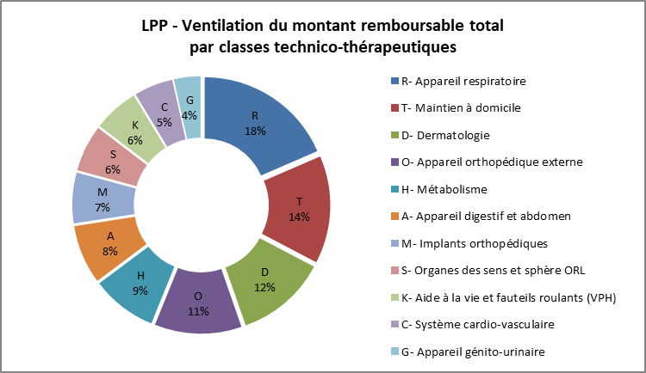
Décomposition du montant remboursable selon la classe technico-thérapeutique
 |  |  |  |  |  | Quantité et remboursement des sièges coquilles uniquement
 |  |  |  |  |  | (codes : 1283365, 1202674, 1277270)
 |  |  |  |  |  | Année | Quantité de sièges | Montant remboursé sièges coquilles
 |  |  |  |  |  | 2018 | 2,168 | 1 249 892
 |  |  |  |  |  | 2017 | 12,873 | 3 745 192
 |  |  |  |  |  | 2016 | 13,219 | 3 862 991
 |  |  |  |  |  |  | Source : MSA

 |  |  |  |  |  | Remboursements de capteur FREESTYLE LIBRE depuis son admission au remboursement
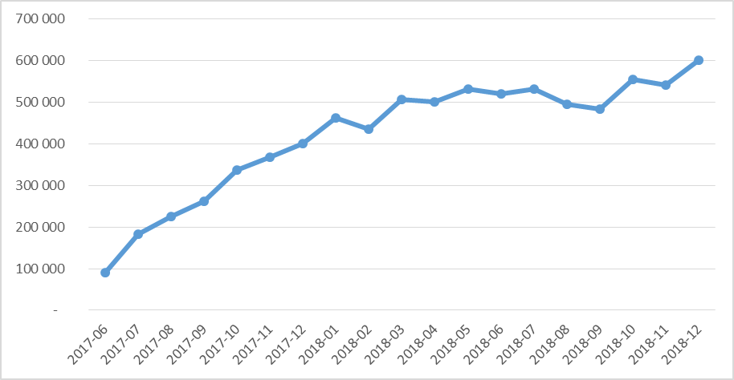

 |  | Quantité et remboursement de FREESTYLE LIBRE en 2018
 |  | Libellés | Quantité de produits | Montant remboursé | Nombre de bénéficiaires
 |  | CAPTEUR FREESTYLE LIBRE (1102257) | 132,504 | 6,167,200 | 7,781
 |  | LECTEUR FREESTYLE LIBRE (1103570) | 3,477 | 162,518 | 3,326
 |  |  | Source MSA

Répartition des montants remboursés de PPC selon les différents forfaits
 | Nombre d'assurés | Quantité de produit | Montant remboursé |  |  | Répartition de la dépense et du reste à charge des perruques
Patients Télésuivi | 52,916 | 1,875,951 | 21,933,894 |  |  | Perruques | Nombre d'assurés | Montant global de la dépense | Resta à charge global | Reste à charge moyen
Patients non Télésuivi | 21,563 | 580,822 | 5,952,916 |  |  | 2018 | 1,565 | 785,591 | 590,337 | 362 €
Ancien code (fin de remboursement) | 57,079 | 379,433 | 4,089,033 |  |  | 2017 | 1,534 | 745,857 | 549,762 | 350 €
PPC : Phase initiale de 13 semaines | 11,373 | 120,173 | 1,459,449 |  |  | Source MSA
Patients pédiatriques | 73 | 2,098 | 39,577
Source MSA

La dépense globale
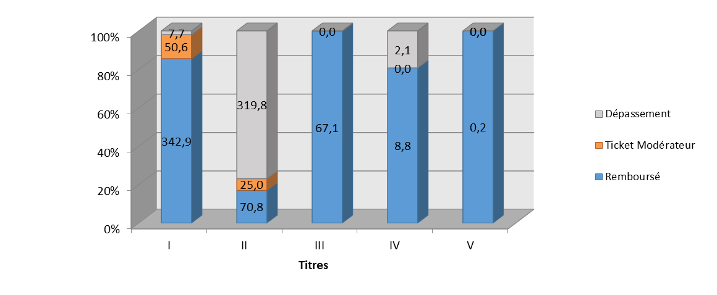
Répartition de la dépense totale de la LPP en 2018 (en millions d’euros) |  |  |  |  |  | Répartition de la dépense totale de la LPP en 2018 (en millions d’euros)
 | Dépense | Remboursable | Montant remboursé | Ticket modérateur | Dépassement
 | (montant présenté au remboursement) | (base de remboursement)
I- Maintien à domicile | 401.3 | 393.5 | 342.9 | 50.6 | 7.7
II- Orthèses, appareils de soutien et prothèses externes | 415.6 | 95.8 | 70.8 | 25 | 319.8
III- Produits implantables (en sus des soins en établissements) | 66.9 | 67.2 | 67.1 | 0 | 0
IV- Achats et réparations des fauteuils roulants | 10.9 | 8.8 | 8.8 | 0 | 2.1
V – Dispositifs médicaux invasifs (non éligibles au titre III) | 0.2 | 0.2 | 0.2 | 0 | 0
TOTAL | 894.9 | 565.5 | 489.8 | 75.6 | 329.6

Décomposition base de rbse
Répartition de la base de remboursement de la LPP en 2018 (en millions d’euros)
TITRES | Quantité d’actes | Base de remboursement | Montant remboursé | Ticket | Proportion de produits pris en charge à 100% | Répartition de la base de remboursement de la LPP en 2018 (en millions d’euros)
 |  | (remboursable) |  | modérateur
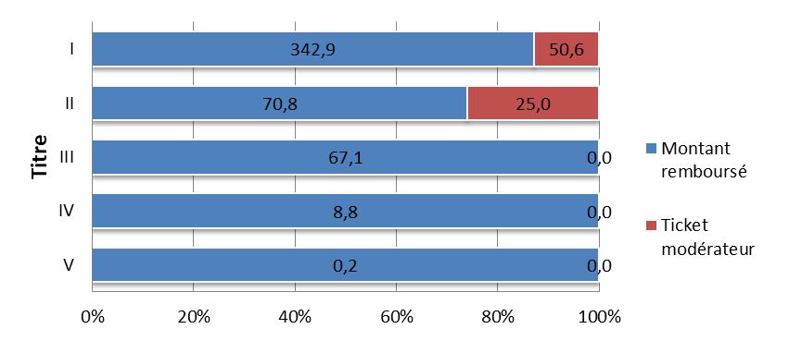
I- Maintien à domicile | 8,375,436 | 393.5 | 342.9 | 50.6 | 55.70%
II- Orthèses et prothèses externes | 2,953,185 | 95.8 | 70.8 | 25 | 12.20%
III- Produits implantables (en sus des soins en établissements) | 124,375 | 67.2 | 67.1 | 0 | 99.90%
IV- Achats et réparations des fauteuils roulants | 24,814 | 8.8 | 8.8 | 0 | 100%
V - Dispositifs médicaux invasifs (non éligibles au titre III) | 379 | 0.2 | 0.2 | 0 | 100%
TOTAL | 11,478,189 | 565.5 | 489.8 | 75.6

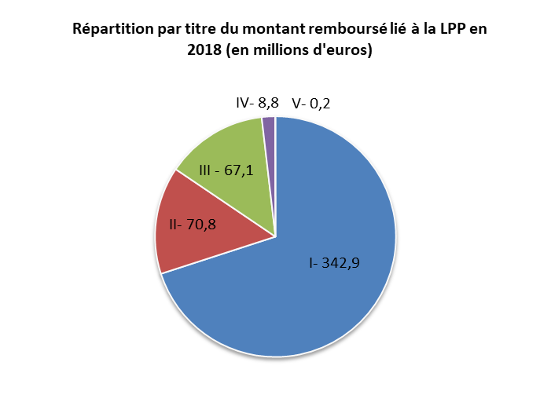
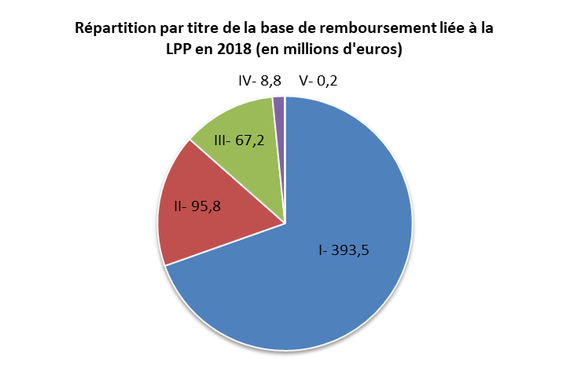

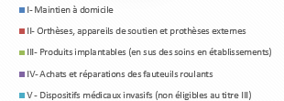

Evolution 2017 - 2018
TITRE | Quantité | Base de remboursement | Montant remboursé | Ticket modérateur
 | d’actes | (remboursable)
I- Maintien à domicile | 1.50% | -2.40% | -2.10% | -4.60%
II- Orthèses, appareil de soutien et prothèses externes | 0.00% | 0.40% | 0.60% | -0.10%
III- Produits implantables (en sus des soins en établissements) | -0.90% | -3.10% | -3.10% | -3.80%
IV- Achats et réparations des fauteuils roulants | 7.80% | 3.80% | 3.80% | 0.00%
V - Dispositifs médicaux invasifs (non éligibles au titre III) | 268.00% | 267.60% | 267.60% | 0.00%
TOTAL | 1.10% | -1.90% | -1.70% | -3.20%

Décomposition dépense
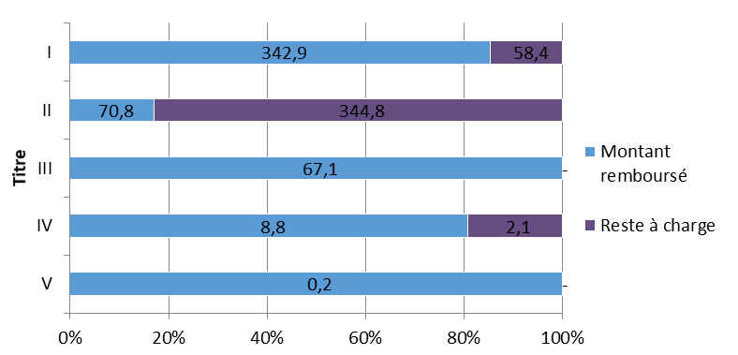
 | Répartition de la dépense LPP en 2018 (en millions d’euros) |  |  |  |  |  |  | Répartition de la dépense LPP en 2018 (en millions d’euros)
TITRES | Quantité d’actes | Montant présenté au remboursement | Montant remboursé | Reste à charge | Taux de reste à charge
I- Maintien à domicile | 8,375,436 | 401.3 | 342.9 | 58.4 | 14.60%
II- Orthèses, appareils de soutien et prothèses externes | 2,953,185 | 415.6 | 70.8 | 344.8 | 83.00%
III- Produits implantables (en sus des soins en établissements) | 124,375 | 66.9 | 67.1 | - | 0.00%
IV- Achats et réparations des fauteuils roulants | 24,814 | 10.9 | 8.8 | 2.1 | 19.30%
V - Dispositifs médicaux invasifs (non éligibles au titre III) | 379 | 0.2 | 0.2
TOTAL | 11,478,189 | 894.9 | 489.8 | 405.3 | 45.30%

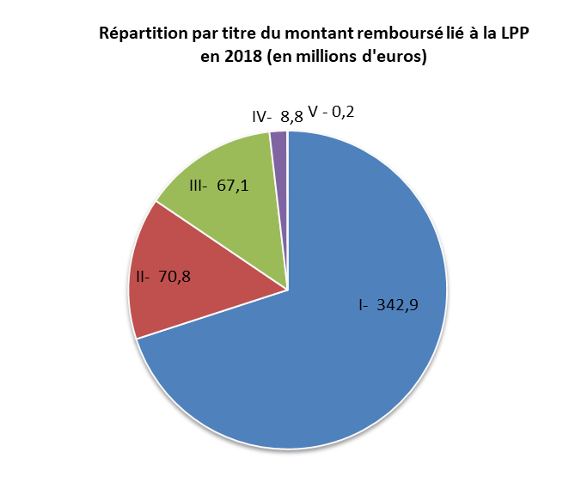
Répartition par titre du montant présenté au remboursement lié à la LPP en 2018 (en millions d'euros)
 | Montant présenté au rembour- sement
I- Maintien à domicile | 401.3
II- Orthèses, appareils de soutien et prothèses externes | 415.6
III- Produits implantables (en sus des soins en établissements) | 66.9
IV- Achats et réparations des fauteuils roulants | 10.9
 | 0.2

 |  |  | Evolution 2017 - 2018
 |  |  | TITRE | Quantité d’actes | Montant présenté au remboursement | Montant remboursé | Reste à charge
 |  |  | I- Maintien à domicile | 1.50% | -1.90% | -2.10% | 0.00%
 |  |  | II- Orthèses, appareils de soutien et prothèses externes | 0.00% | 1.90% | 0.60% | 2.10%
 |  |  | III- Produits implantables (en sus des soins en établissements) | -0.90% | -3.30% | -3.10% | 0.00%
 |  |  | IV- Achats et réparations des fauteuils roulants | 7.80% | 4.80% | 3.80% | 5.00%
 |  |  | V - Dispositifs médicaux invasifs | 268.00% | 100.00% | 267.60% | -
 |  |  | TOTAL | 1.10% | -0.20% | -1.70% | 2.00%

Historique LPP
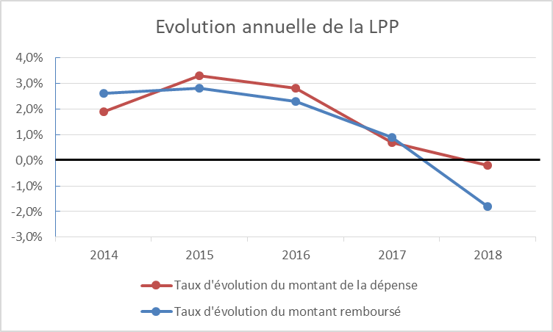
Historique des remboursement et de la dépense de la LPP

Graph 1-11
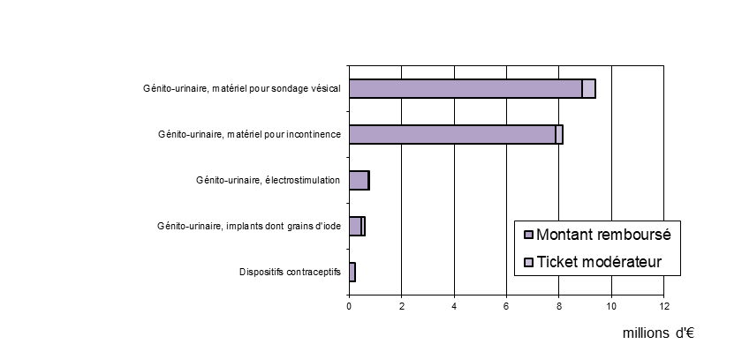
1 - Appareil respiratoire (83,8 millions d'euros) |  |  |  | 2 – Maintien à domicile (73,3 millions d'euros)
Répartition de la base de remboursement |  |  |  | Répartition de la base de remboursement

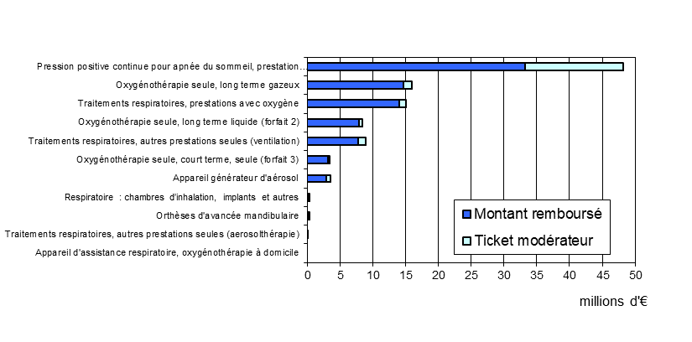
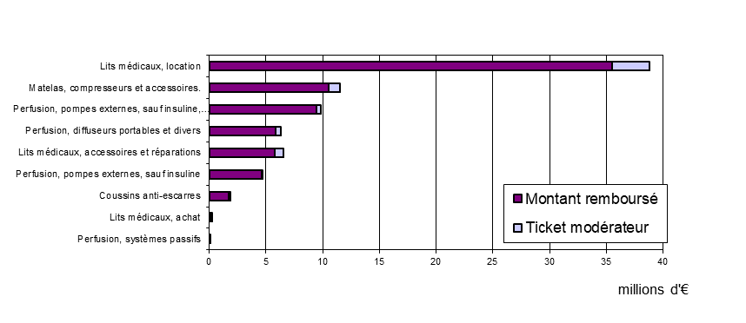

3 - Dermatologie (54,5millions d'euros) |  |  | 4 - Appareil orthopédique externe(53,8 millions d'euros)
Répartition de la base de remboursement |  |  | Répartition de la base de remboursement

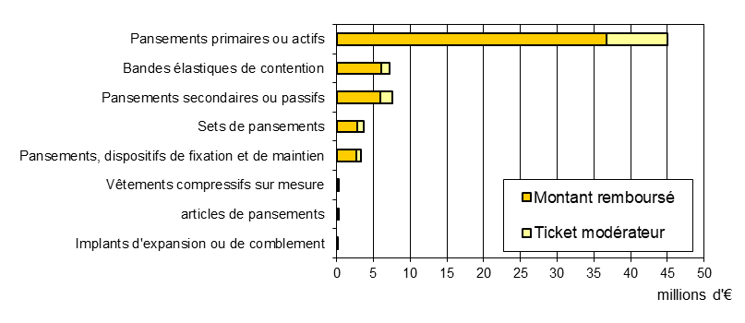
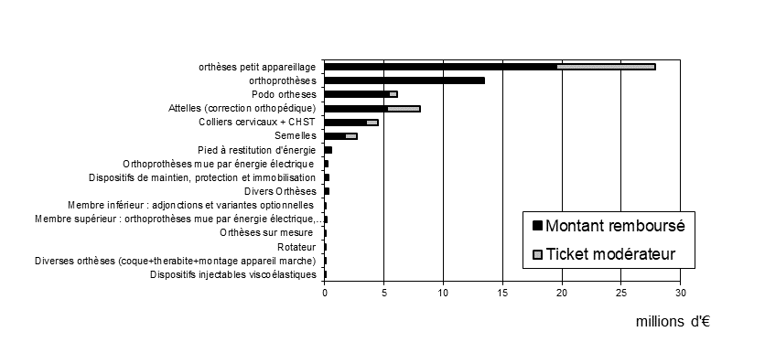

5 - Métabolisme (47,4 millions d'euros) |  |  | 6 – Implants orthopédiques (37,5 millions d'euros)
Répartition de la base de remboursement |  |  | Répartition de la base de remboursement
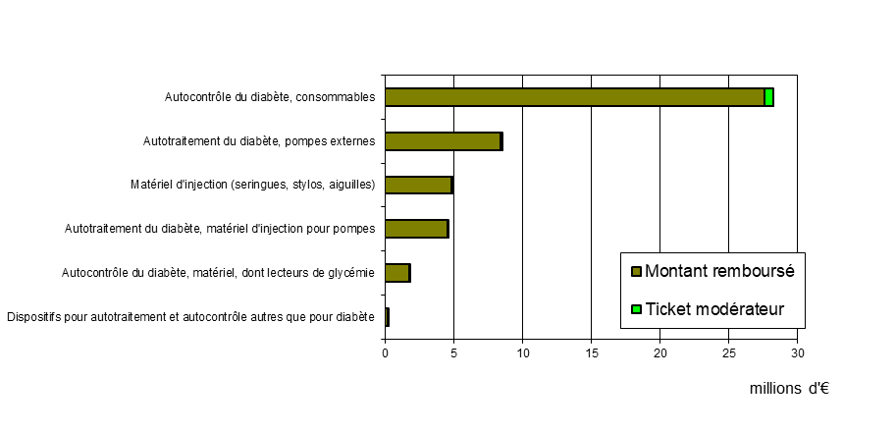
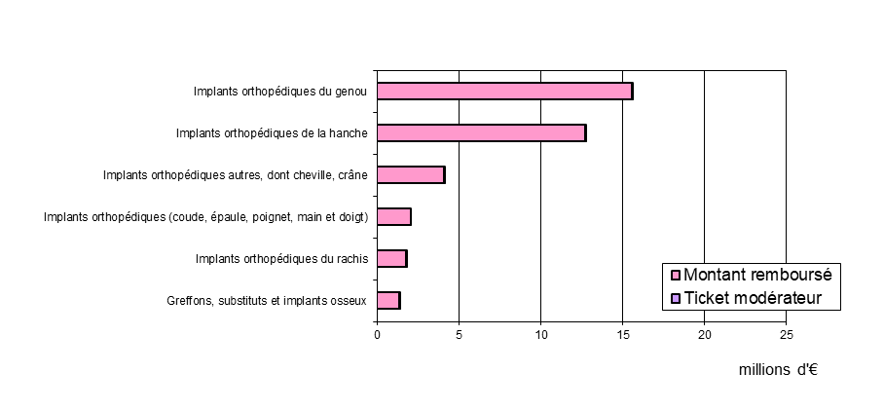

7 – Appareil digestif et abdomen (39,1 millions d'euros) |  |  | 8 – Aide à la vie et fauteuils roulants (30,9 millions d'euros)
Répartition de la base de remboursement |  |  | Répartition de la base de remboursement

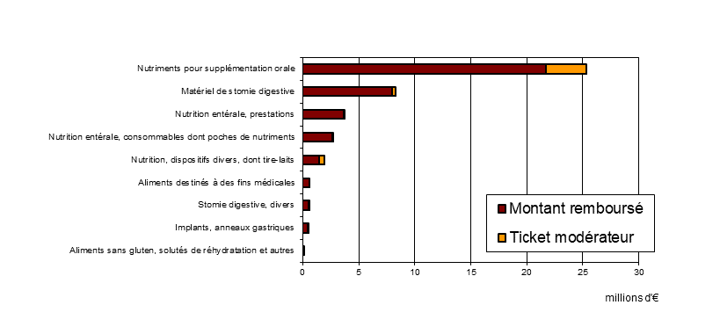
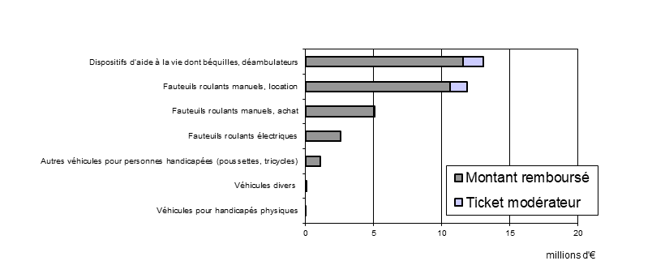

 | 9 – Système cardio-vasculaire (28,7 millions d'euros)
 | Répartition de la base de remboursement |  |  | 10 – Organes des sens et sphère ORL (22,2 millions d'euros)
 |  |  |  | Répartition de la base de remboursement
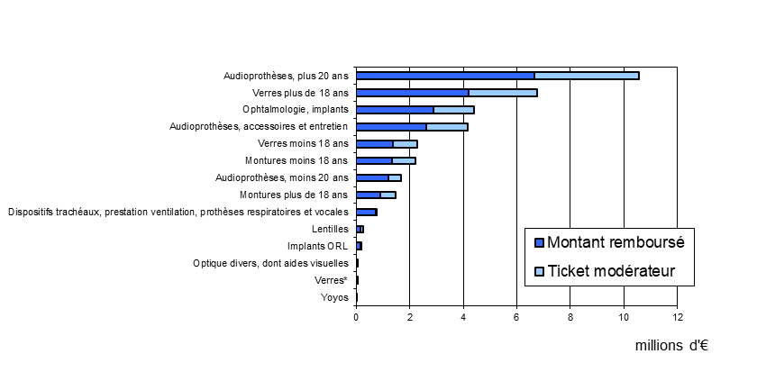
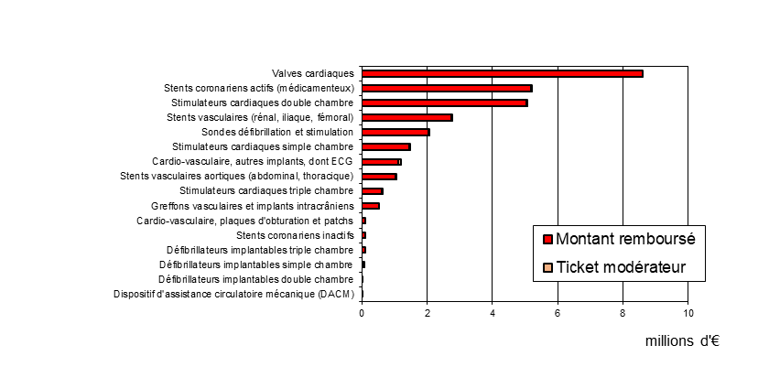

 |  | 11 – Appareil génito-urinaire (18,2 millions d'euros)
 |  | Répartition de la base de remboursement

Tableau 3
Tableau 3 - Les classes technico-thérapeutiques en 2018 - niveau 3
Appareil respiratoire
Niveau 3 | Libellés | Nb de béné-ficiaires | Age moyen | % hommes | Taux de béné- | Nb de prises en charge au titre d'une ALD | Quantité produits | Quantité actes | Montant présenté au rembour-sement | Evolution 2017 | Montant rembour- | Montant remboursé | Evolution 2017 | Taux de rembour | Ticket modérateur | Reste à charge
 |  |  |  |  | ficiaires en ALD |  |  |  |  | 2018 | sable |  | 2018 | sement
 |  |  |  |  | (en %)
R20A | Pression positive continue pour apnée du sommeil, prestation seule (forfait 9) | 67,390 | 67.1 | 74.9 | 57.5 | 422,174 | 2,945,148 | 752,306 | 49,203,508 | 1.20% | 48,234,072 | 33,252,550 | -0.40% | 68.9 | 14,981,523 | 15,950,958
R10A | Oxygénothérapie seule, long terme gazeux | 8,638 | 81.9 | 50.1 | 92.2 | 63,764 | 287,975 | 69,517 | 16,240,714 | 16.50% | 15,969,914 | 14,644,532 | 14.40% | 91.7 | 1,325,381 | 1,596,181
R30B | Traitements respiratoires, prestations avec oxygène | 7,202 | 79 | 50.6 | 89.2 | 40,741 | 174,175 | 46,046 | 15,235,638 | -21.90% | 15,013,232 | 14,045,057 | -21.80% | 93.6 | 968,175 | 1,190,581
R30A | Traitements respiratoires, autres prestations seules (ventilation) | 3,728 | 70.8 | 66.3 | 87.5 | 32,509 | 152,173 | 37,492 | 9,117,083 | -2.90% | 8,969,292 | 7,715,664 | -2.60% | 86 | 1,253,627 | 1,401,418
R10B | Oxygénothérapie seule, long terme liquide (forfait 2) | 2,312 | 79.5 | 60.7 | 95.1 | 20,314 | 79,886 | 21,428 | 8,472,561 | -10.20% | 8,364,916 | 7,919,660 | -11.50% | 94.7 | 445,256 | 552,901
R02* | Appareil générateur d'aérosol | 54,691 | 64.1 | 47.3 | 56.5 | 128,351 |  | 191,056 | 3,545,753 | -13.90% | 3,517,201 | 2,880,787 | -12.90% | 81.9 | 636,413 | 664,966
R10C | Oxygénothérapie seule, court terme, seule (forfait 3) | 11,071 | 87.7 | 37.8 | 87.6 | 22,716 | 77,766 | 25,882 | 3,486,193 | -0.50% | 3,447,085 | 3,175,616 | -1.60% | 92.1 | 271,468 | 310,576
R50 | Respiratoire : chambres d’inhalation, implants et autres | 24,292 | 31.2 | 49.6 | 27.7 | 7,147 | 26,670 | 26,462 | 539,566 | 2.10% | 388,937 | 251,982 | 7.30% | 64.8 | 136,955 | 287,584
R20B | Orthèses d'avancée mandibulaire | 603 | 55.3 | 70.5 | 23.2 | 143 | 613 | 611 | 243,276 | 56.20% | 242,745 | 152,871 | 57.20% | 63 | 89,874 | 90,405
R30C | Traitements respiratoires, autres prestations seules (aerosolthérapie) | 97 | 64.3 | 54.6 | 80.4 | 350 | 1,589 | 411 | 11,026 | 748.80% | 10,946 | 9,915 | 877.10% | 90.6 | 1,031 | 1,112
R01* | Appareil d'assistance respiratoire, oxygénothérapie à domicile | 3,894 | 69.6 | 69.3 | 63.7 | 4,289 |  | -518 | -293,188 | -57.40% | -283,721 | -252,734 | -22.90% | 89.1 | -30,988 | -40,454

Maintien à domicile
Niveau 3 | Libellés | Nb de béné-ficiaires | Age moyen | % hommes | Taux de béné- | Nb de prises en charge au titre d'une ALD | Quantité produits | Quantité actes | Montant présenté au rembour-sement | Evolution 2017 | Montant rembour- | Montant remboursé | Evolution 2017 | Taux de rembour | Ticket modérateur | Reste à charge
 |  |  |  |  | ficiaires en ALD |  |  |  |  | 2018 | sable |  | 2018 | sement
 |  |  |  |  | (en %)
T30A | Lits médicaux, location | 78,793 | 84.6 | 39.3 | 85.2 | 649,393 | 2,796,660 | 767,912 | 39,296,885 | 0.70% | 38,785,080 | 35,506,539 | -0.20% | 91.6 | 3,278,541 | 3,790,346
T40A | Matelas, compresseurs et accessoires. | 37,855 | 84.1 | 41.9 | 83.3 | 121,908 | 401,960 | 137,596 | 11,609,302 | -3.70% | 11,560,929 | 10,551,457 | -3.60% | 91.3 | 1,009,472 | 1,057,845
T20B | Perfusion, pompes externes, sauf insuline, consommables | 8,728 | 66.8 | 60.2 | 84.7 | 54,027 | 83,082 | 57,919 | 9,867,350 | -1.40% | 9,824,657 | 9,463,987 | -1.30% | 96.3 | 360,670 | 403,363
T30C | Lits médicaux, accessoires et réparations | 28,357 | 82.5 | 44.6 | 78 | 23,892 | 30,922 | 30,869 | 6,564,124 | -3.40% | 6,552,557 | 5,772,601 | -3.10% | 88.1 | 779,957 | 791,523
T10A | Perfusion, diffuseurs portables et divers | 18,148 | 77.8 | 43 | 79.4 | 66,093 | 168,209 | 75,720 | 6,300,392 | 0.90% | 6,280,592 | 5,863,117 | 0.40% | 93.4 | 417,475 | 437,275
T20A | Perfusion, pompes externes, sauf insuline | 2,864 | 67.2 | 61.8 | 93.2 | 25,411 | 42,914 | 26,806 | 4,710,302 | 0.30% | 4,690,174 | 4,603,460 | 0.00% | 98.2 | 86,714 | 106,842
T40B | Coussins anti-escarres | 19,149 | 82.9 | 43 | 82.9 | 17,392 | 22,154 | 20,932 | 1,937,181 | -8.90% | 1,902,709 | 1,706,543 | -9.30% | 89.7 | 196,166 | 230,639
T30B | Lits médicaux, achat | 206 | 75.6 | 49.5 | 82 | 173 | 311 | 210 | 375,393 | 4.40% | 213,814 | 199,394 | -9.10% | 93.3 | 14,420 | 175,999
T20C | Perfusion, systèmes passifs | 7 | 64.1 | 71.4 | 100 | 17 | 17 | 17 | 55,384 | 15.60% | 55,384 | 55,384 | 15.60% | 100 | 0 | 0

Dermatologie
Niveau 3 | Libellés | Nb de béné-ficiaires | Age moyen | % hommes |  | Taux de béné- | Nb de prises en charge au titre d'une ALD | Quantité produits | Quantité actes | Montant présenté au rembour-sement | Evolution 2017 | Montant rembour- | Montant remboursé | Evolution 2017 | Taux de rembour | Ticket modérateur | Reste à charge
 |  |  |  |  |  | ficiaires en ALD |  |  |  |  | 2018 | sable |  | 2018 | sement
 |  |  |  |  |  | (en %)
D10A | Pansements primaires ou actifs | 273,340 | 65 | 50.8 | 48.4 |  | 519,642 | 1,186,575 | 814,642 | 45,070,236 | 0.60% | 45,018,180 | 36,741,506 | 0.50% | 81.6 | 8,276,673 | 8,328,730
D10B | Pansements secondaires ou passifs | 418,655 | 59 | 53.6 | 40.8 |  | 452,078 | 1,194,380 | 866,335 | 7,773,685 | -3.00% | 7,536,498 | 5,899,910 | -2.90% | 78.3 | 1,636,588 | 1,873,775
D20A | Bandes élastiques de contention | 59,962 | 59.5 | 47.8 | 39.5 |  | 45,865 | 424,285 | 94,179 | 7,881,516 | 11.90% | 7,236,256 | 6,025,592 | 12.10% | 83.3 | 1,210,663 | 1,855,923
D10D | Sets de pansements | 90,183 | 62.6 | 57.1 | 45.2 |  | 87,135 | 391,504 | 162,495 | 3,747,166 | 4.20% | 3,738,966 | 2,853,956 | 3.40% | 76.3 | 885,010 | 893,209
D10C | Pansements, dispositifs de fixation et de maintien | 213,035 | 63.4 | 53.3 | 45 |  | 277,607 | 2,021,365 | 489,803 | 3,568,759 | -7.70% | 3,365,320 | 2,684,973 | -4.40% | 79.8 | 680,347 | 883,786
D01* | articles de pansements | 5,241 | 67 | 49.4 | 56 |  | 4,357 |  | 5,226 | 180,754 | 56.90% | 180,534 | 146,982 | 53.80% | 81.4 | 33,552 | 33,771
D20B | Vêtements compressifs sur mesure | 336 | 39.4 | 49.4 | 53.9 |  | 980 | 3,157 | 1,698 | 268,645 | 19.30% | 174,385 | 147,432 | 12.20% | 84.5 | 26,952 | 121,212
D30 | Implants d'expansion ou de comblement | 17 | 59.5 | 88.2 | 94.1 |  | 33 | 36 | 34 | 10,465 | -26.10% | 10,460 | 10,460 | -24.90% | 100 | 0 | 5

Appareil orthopédique externe
Niveau 3 | Libellés | Nb de béné-ficiaires | Age moyen | % hommes |  | Taux de béné- | Nb de prises en charge au titre d'une ALD | Quantité produits | Quantité actes | Montant présenté au rembour-sement | Evolution 2017 | Montant rembour- | Montant remboursé | Evolution 2017 | Taux de rembour | Ticket modérateur | Reste à charge
 |  |  |  |  |  | ficiaires en ALD |  |  |  |  | 2018 | sable |  | 2018 | sement
 |  |  |  |  |  | (en %)
O01* | orthèses petit appareillage | 405,038 | 66.8 | 37.8 | 43.6 |  | 325,235 |  | 703,459 | 34,482,705 | -2.70% | 27,870,475 | 19,522,253 | -1.00% | 70.1 | 8,348,222 | 14,960,452
O02* | orthoprothèses | 6,683 | 53.1 | 54.4 | 58.2 |  | 16,854 |  | 25,300 | 13,447,683 | 0.40% | 13,427,074 | 13,427,074 | 0.50% | 100 | 0 | 20,609
O20A | Attelles (correction orthopédique) | 126,577 | 46.5 | 47.9 | 21.6 |  | 31,692 | 149,266 | 146,348 | 8,853,483 | 6.10% | 8,035,373 | 5,272,886 | 5.90% | 65.6 | 2,762,487 | 3,580,597
O40 | Podo ortheses | 7,162 | 68 | 51.7 | 74 |  | 11,205 | 15,148 | 14,562 | 6,194,007 | -5.80% | 6,132,766 | 5,416,550 | -4.30% | 88.3 | 716,216 | 777,458
O20C | Colliers cervicaux + CHST | 85,146 | 72.5 | 30.9 | 57.6 |  | 62,359 | 163,879 | 104,272 | 5,711,814 | 7.30% | 4,492,675 | 3,514,441 | 6.10% | 78.2 | 978,234 | 2,197,373
O20B | Semelles | 86,456 | 48.1 | 46.8 | 20.5 |  | 25,341 | 177,931 | 126,657 | 11,303,918 | 7.60% | 2,692,971 | 1,692,382 | 4.40% | 62.8 | 1,000,589 | 9,611,537
O30A | Pied à restitution d'énergie | 313 | 62.6 | 85.3 | 70.6 |  | 278 | 410 | 395 | 591,675 | 10.30% | 584,412 | 584,412 | 10.10% | 100 | 0 | 7,263
O10 | Dispositifs de maintien, protection et immobilisation | 21,894 | 54.3 | 50.4 | 30.2 |  | 7,128 | 25,204 | 23,673 | 504,692 | 2.70% | 341,332 | 226,120 | 3.00% | 66.3 | 115,212 | 278,572
O03* | Divers Orthèses | 10,267 | 47.6 | 46.9 | 21.1 |  | 3,608 |  | 16,805 | 1,151,066 | -39.80% | 306,456 | 198,088 | -41.60% | 64.6 | 108,368 | 952,978
O30C | Orthoprothèses mue par énergie électrique | 23 | 47.4 | 95.7 | 30.4 |  | 9 | 35 | 33 | 238,599 | -11.10% | 245,482 | 245,482 | -8.50% | 100 | 0 | -6,883
O30D | Membre inférieur : adjonctions et variantes optionnelles | 11 | 64.8 | 72.7 | 72.7 |  | 8 | 11 | 11 | 137,621 |  | 137,621 | 137,621 |  | 100 | 0 | 0
O30E | Membre supérieur : orthoprothèses mue par énergie électrique, adjonctions | 12 | 43.8 | 83.3 | 41.7 |  | 26 | 64 | 43 | 87,107 | 108.60% | 84,173 | 83,305 | 99.50% | 99 | 868 | 3,802
O60 | Orthèses sur mesure | 25 | 49 | 80 | 64 |  | 19 | 33 | 29 | 38,084 | 32.90% | 38,084 | 38,084 | 33.00% | 100 | 0 | 0
O20D | Diverses orthèses (coque+therabite+montage appareil marche) | 173 | 34.2 | 54.3 | 44.5 |  | 93 | 313 | 204 | 25,461 | -2.00% | 14,798 | 11,461 | -2.60% | 77.5 | 3,337 | 14,000
O30B | Rotateur | 23 | 54 | 100 | 52.2 |  | 14 | 25 | 25 | 12,691 | 67.80% | 12,691 | 12,691 | 67.80% | 100 | 0 | 0

Métabolisme
Niveau 3 | Libellés | Nb de béné-ficiaires | Age moyen | % hommes |  | Taux de béné- | Nb de prises en charge au titre d'une ALD | Quantité produits | Quantité actes | Montant présenté au rembour-sement | Evolution 2017 | Montant rembour- | Montant remboursé | Evolution 2017 | Taux de rembour | Ticket modérateur | Reste à charge
 |  |  |  |  |  | ficiaires en ALD |  |  |  |  | 2018 | sable |  | 2018 | sement
 |  |  |  |  |  | (en %)
H10B | Autocontrôle du diabète, consommables | 97,445 | 69.7 | 53.6 | 93.3 |  | 662,771 | 889,544 | 700,192 | 28,284,647 | 9.40% | 28,272,777 | 27,602,501 | 9.50% | 97.6 | 670,276 | 682,146
H20A | Autotraitement du diabète, pompes externes | 2,564 | 45.4 | 56.6 | 99 |  | 54,763 | 1,056,870 | 55,875 | 8,558,821 | 17.20% | 8,519,884 | 8,443,095 | 16.70% | 99.1 | 76,789 | 115,727
H20D | Matériel d'injection (seringues, stylos, aiguilles) | 56,017 | 70.9 | 52.9 | 95.3 |  | 270,087 | 322,433 | 280,799 | 4,959,830 | -0.10% | 4,958,089 | 4,839,113 | -0.10% | 97.6 | 118,976 | 120,717
H20C | Autotraitement du diabète, matériel d'injection pour pompes | 1,879 | 47.3 | 58.7 | 98.8 |  | 29,187 | 594,939 | 29,905 | 4,610,862 | -7.90% | 4,592,598 | 4,552,605 | -8.20% | 99.1 | 39,993 | 58,257
H10A | Autocontrôle du diabète, matériel, dont lecteurs de glycémie | 31,171 | 67.4 | 54 | 87.3 |  | 30,301 | 35,011 | 34,903 | 1,857,302 | -9.90% | 1,857,114 | 1,749,200 | -10.20% | 94.2 | 107,914 | 108,102
H30 | Dispositifs pour autotraitement et autocontrôle autres que pour diabète | 2,819 | 62.9 | 77.2 | 59.9 |  | 4,342 | 12,768 | 7,038 | 243,745 | 60.00% | 243,310 | 213,154 | 69.70% | 87.6 | 30,156 | 30,590

Implants orthopédiques
Niveau 3 | Libellés | Nb de béné-ficiaires | Age moyen | % hommes |  | Taux de béné- | Nb de prises en charge au titre d'une ALD | Quantité produits | Quantité actes | Montant présenté au rembour-sement | Evolution 2017 | Montant rembour- | Montant remboursé | Evolution 2017 | Taux de rembour | Ticket modérateur | Reste à charge
 |  |  |  |  |  | ficiaires en ALD |  |  |  |  | 2018 | sable |  | 2018 | sement
 |  |  |  |  |  | (en %)
M20 | Implants orthopédiques du genou | 6,352 | 70.2 | 49.1 | 38.3 |  | 9,754 | 24,616 | 24,492 | 15,553,524 | -4.00% | 15,567,102 | 15,564,547 | -4.00% | 100 | 2,555 | -11,023
M30 | Implants orthopédiques de la hanche | 7,379 | 74.8 | 50.5 | 43.5 |  | 12,766 | 29,755 | 29,736 | 12,694,425 | -10.80% | 12,715,501 | 12,713,535 | -10.80% | 100 | 1,966 | -19,110
M60 | Implants orthopédiques autres, dont cheville, crâne | 14,233 | 63.3 | 53.5 | 31.4 |  | 9,259 | 38,560 | 34,380 | 4,058,783 | -1.40% | 4,067,429 | 4,066,886 | -0.60% | 100 | 543 | -8,102
M10 | Implants orthopédiques (coude, épaule, poignet, main et doigt) | 1,273 | 72 | 33.5 | 38.1 |  | 1,622 | 4,104 | 4,101 | 2,061,503 | -6.70% | 2,063,987 | 2,063,987 | -6.70% | 100 | 0 | -2,483
M40 | Implants orthopédiques du rachis | 1,475 | 59.3 | 53.6 | 29.4 |  | 2,388 | 9,687 | 7,481 | 1,757,171 | -2.20% | 1,760,437 | 1,759,623 | -2.20% | 100 | 813 | -2,452
M50 | Greffons, substituts et implants osseux | 2,115 | 62.4 | 52.1 | 34.3 |  | 1,002 | 2,899 | 2,837 | 1,338,324 | 5.90% | 1,347,941 | 1,347,726 | 7.30% | 100 | 215 | -9,402

Appareil digestif et abdomen
Niveau 3 | Libellés | Nb de béné-ficiaires | Age moyen | % hommes |  | Taux de béné- | Nb de prises en charge au titre d'une ALD | Quantité produits | Quantité actes | Montant présenté au rembour-sement | Evolution 2017 | Montant rembour- | Montant remboursé | Evolution 2017 | Taux de rembour | Ticket modérateur | Reste à charge
 |  |  |  |  |  | ficiaires en ALD |  |  |  |  | 2018 | sable |  | 2018 | sement
 |  |  |  |  |  | (en %)
A10B | Nutriments pour supplémentation orale | 100,942 | 69.6 | 42.7 | 67.4 |  | 902,323 | 2,793,584 | 1,139,365 | 25,624,173 | 2.60% | 25,353,053 | 21,735,244 | 2.40% | 85.7 | 3,617,809 | 3,888,929
A30A | Matériel de stomie digestive | 12,666 | 77.4 | 74.2 | 85.5 |  | 87,240 | 176,394 | 95,136 | 8,299,622 | -1.10% | 8,286,517 | 7,952,479 | -0.70% | 96 | 334,037 | 347,142
A20B | Nutrition entérale, prestations | 1,913 | 59.6 | 69.5 | 94.6 |  | 17,341 | 48,991 | 18,214 | 3,807,244 | -0.50% | 3,739,032 | 3,658,336 | -1.80% | 97.8 | 80,696 | 148,908
A20A | Nutrition entérale, consommables dont poches de nutriments | 1,941 | 59.2 | 69.6 | 93.8 |  | 21,804 | 478,451 | 22,752 | 2,760,750 | -0.10% | 2,701,369 | 2,650,887 | -1.90% | 98.1 | 50,482 | 109,863
A10C | Nutrition, dispositifs divers, dont tire-laits | 12,124 | 40.5 | 7.4 | 16.7 |  | 4,685 | 168,331 | 49,214 | 2,122,658 | 8.70% | 1,940,628 | 1,486,808 | 7.80% | 76.6 | 453,820 | 635,850
A01* | Aliments destinés à des fins médicales | 91 | 16.7 | 52.7 | 100 |  | 2,355 |  | 2,779 | 620,188 | -6.80% | 620,188 | 620,188 | -6.70% | 100 | 0 | 0
A30B | Stomie digestive, divers | 402 | 58.5 | 52 | 75.1 |  | 1,889 | 3,701 | 2,470 | 544,569 | 15.40% | 543,891 | 499,858 | 14.50% | 91.9 | 44,033 | 44,711
A40A | Implants, anneaux gastriques | 517 | 76.8 | 59 | 70.6 |  | 489 | 703 | 698 | 443,836 |  | 444,747 | 444,045 |  | 99.8 | 702 | -209

Aide à la vie et fauteuils roulants
Niveau 3 | Libellés | Nb de béné-ficiaires | Age moyen | % hommes |  | Taux de béné- | Nb de prises en charge au titre d'une ALD | Quantité produits | Quantité actes | Montant présenté au rembour-sement | Evolution 2017 | Montant rembour- | Montant remboursé | Evolution 2017 | Taux de rembour | Ticket modérateur | Reste à charge
 |  |  |  |  |  | ficiaires en ALD |  |  |  |  | 2018 | sable |  | 2018 | sement
 |  |  |  |  |  | (en %)
K10 | Dispositifs d’aide à la vie dont béquilles, déambulateurs | 112,848 | 72.1 | 41.9 | 60.5 |  | 244,577 | 876,706 | 320,212 | 14,032,212 | -33.00% | 13,037,225 | 11,570,314 | -34.00% | 88.8 | 1,466,911 | 2,461,898
K20A | Fauteuils roulants manuels, location | 31,867 | 77.3 | 39.1 | 75.7 |  | 184,095 | 805,650 | 225,504 | 11,948,697 | 2.50% | 11,863,298 | 10,603,622 | 2.70% | 89.4 | 1,259,675 | 1,345,074
K20B | Fauteuils roulants manuels, achat | 8,294 | 78.1 | 45.4 | 84.8 |  | 16,641 | 21,839 | 19,333 | 5,643,712 | 5.80% | 5,050,667 | 5,049,049 | 6.20% | 100 | 1,618 | 594,663
K20C | Fauteuils roulants électriques | 1,312 | 63.8 | 64.2 | 91.4 |  | 2,125 | 2,359 | 2,327 | 4,009,343 | 1.90% | 2,595,929 | 2,595,929 | 1.00% | 100 | 0 | 1,413,414
K30 | Autres véhicules pour personnes handicapées (poussettes, tricycles) | 2,987 | 81.5 | 39.8 | 86.2 |  | 2,732 | 3,170 | 3,157 | 1,232,705 | -0.10% | 1,113,177 | 1,113,177 | -3.40% | 100 | 0 | 119,528
K20D |  | 30 | 73.9 | 83.3 | 93.3 |  | 28 | 30 | 30 | 68,048 |  | 37,400 | 37,400 |  | 100 | 0 | 30,648

Organe des sens et sphère ORL
Niveau 3 | Libellés | Nb de béné-ficiaires | Age moyen | % hommes | Taux de béné- | Nb de prises en charge au titre d'une ALD | Quantité produits | Quantité actes | Montant présenté au rembour-sement | Evolution 2017 | Montant rembour- | Montant remboursé | Evolution 2017 | Taux de rembour | Ticket modérateur | Reste à charge
 |  |  |  |  | ficiaires en ALD |  |  |  |  | 2018 | sable |  | 2018 | sement
 |  |  |  |  | (en %)
S10B | Verres plus de 18 ans | 455,155 | 59.5 | 48.4 | 27.4 | 259,085 | 935,057 | 933,569 | 157,368,976 | 1.70% | 6,744,704 | 4,186,361 | 1.10% | 62.1 | 2,558,342 | 153,182,615
S30 | Ophtalmologie, implants | 120,887 | 70.8 | 37.4 | 44.7 | 192,780 | 442,026 | 391,252 | 5,610,793 | 13.30% | 4,392,464 | 2,878,528 | 14.80% | 65.5 | 1,513,936 | 2,732,265
S10A | Verres moins 18 ans | 74,273 | 11.1 | 44.5 | 3.9 | 6,061 | 153,361 | 153,132 | 13,244,060 | 4.40% | 2,286,254 | 1,372,337 | -0.20% | 60 | 913,917 | 11,871,724
S10C | Montures moins 18 ans | 71,253 | 11.1 | 44.5 | 3.8 | 2,808 | 72,422 | 72,620 | 9,120,230 | 2.10% | 2,208,295 | 1,325,192 | 0.50% | 60 | 883,103 | 7,795,038
S10D | Montures plus de 18 ans | 433,612 | 58.1 | 48.5 | 25.9 | 122,847 | 423,030 | 477,356 | 63,019,210 | 2.10% | 1,470,400 | 912,558 | 1.70% | 62.1 | 557,842 | 62,106,652
S20A | Lentilles | 3,433 | 46.9 | 37.2 | 13.6 | 851 | 7,333 | 6,783 | 811,383 | -4.00% | 273,255 | 165,797 | -5.90% | 60.7 | 107,458 | 645,585
S20B | Optique divers, dont aides visuelles | 2,539 | 15.2 | 54.3 | 12.5 | 724 | 5,887 | 5,208 | 121,374 | 7.50% | 40,691 | 25,385 | 5.60% | 62.4 | 15,306 | 95,990
S10* | Verres* | 2,478 | 52.5 | 49.5 | 25.2 | 1,321 |  | 1,856 | 312,227 | 130.70% | 15,531 | 9,508 | 74.60% | 61.2 | 6,023 | 302,720
S40B | Audioprothèses, plus 20 ans | 24,232 | 78.1 | 53.7 | 46.9 | 15,919 | 40,294 | 34,391 | 59,075,040 | -0.20% | 8,087,104 | 5,134,424 | 0.70% | 63.5 | 2,952,681 | 53,940,616
S40B | Audioprothèses, plus 20 ans | 30,216 | 78.4 | 53.9 | 51.3 | 24,682 | 53,847 | 48,305 | 79,447,390 | 3.50% | 10,557,785 | 6,654,481 | 1.30% | 63 | 3,903,304 | 72,792,909
S40C | Audioprothèses, accessoires et entretien | 71,719 | 79.8 | 50.7 | 52.4 | 54,533 | 150,062 | 104,667 | 5,722,384 | -3.90% | 4,174,745 | 2,622,815 | -5.00% | 62.8 | 1,551,930 | 3,099,568
S40A | Audioprothèses, moins 20 ans | 670 | 48.7 | 45.1 | 54.8 | 630 | 1,261 | 1,131 | 2,073,525 | 0.20% | 1,679,166 | 1,216,939 | -2.90% | 72.5 | 462,226 | 856,585
S50A | Dispositifs trachéaux, prestation ventilation, prothèses respiratoires et vocales | 1,799 | 71.6 | 57 | 84.2 | 7,119 | 33,627 | 7,619 | 810,879 | 2.00% | 755,475 | 744,199 | 1.70% | 98.5 | 11,276 | 66,679
S50B | Yoyos | 63 | 62.6 | 60.3 | 46 | 32 | 79 | 70 | 1,397 | -8.90% | 881 | 566 | -19.50% | 64.2 | 315 | 832
S40* | appareil électronique de surdité | 770 | 74.8 | 54.9 | 49.5 | 559 |  | -600 | -701,025 | -9.00% | -168,028 | -106,226 | -6.50% | 63.2 | -61,802 | -594,799
S50C | Implants ORL | 674 | 54.8 | 60.7 | 43.6 | 555 | 1,323 | 1,099 | 221,394 | 5.40% | 187,976 | 156,558 | 7.90% | 83.3 | 31,417 | 64,836
S50C | Implants ORL | 513 | 58.1 | 60.2 | 64.5 | 717 | 1,247 | 1,015 | 280,467 | 11.30% | 162,073 | 161,973 | 4.20% | 99.9 | 100 | 118,494

Système cardio-vasculaire
Niveau 3 | Libellés | Nb de béné-ficiaires | Age moyen | % hommes |  | Taux de béné- | Nb de prises en charge au titre d'une ALD | Quantité produits | Quantité actes | Montant présenté au rembour-sement | Evolution 2017 | Montant rembour- | Montant remboursé | Evolution 2017 | Taux de rembour | Ticket modérateur | Reste à charge
 |  |  |  |  |  | ficiaires en ALD |  |  |  |  | 2018 | sable |  | 2018 | sement
 |  |  |  |  |  | (en %)
C10A | Valves cardiaques | 531 | 84.5 | 52.9 | 91.5 |  | 494 | 542 | 542 | 8,586,834 | 7.90% | 8,605,248 | 8,605,248 | 8.30% | 100 | 0 | -18,414
C30A | Stents coronariens actifs (médicamenteux) | 3,339 | 73.9 | 74.1 | 74.6 |  | 4,887 | 6,609 | 6,569 | 4,970,568 | 1.10% | 5,173,804 | 5,172,886 | 1.70% | 100 | 918 | -202,318
C40B | Stimulateurs cardiaques double chambre | 1,669 | 82.7 | 58.7 | 76.6 |  | 1,284 | 1,674 | 1,674 | 5,042,858 | -11.20% | 5,043,833 | 5,031,221 | -11.20% | 99.8 | 12,611 | 11,637
C20A | Stents vasculaires (rénal, iliaque, fémoral) | 1,880 | 76.3 | 64.7 | 89.9 |  | 3,154 | 3,583 | 3,496 | 2,732,569 | -1.50% | 2,755,862 | 2,755,112 | -1.70% | 100 | 750 | -22,543
C60A | Sondes défibrillation et stimulation | 2,022 | 81.5 | 64.1 | 79.5 |  | 2,769 | 3,636 | 3,525 | 2,039,836 | -4.30% | 2,038,459 | 2,037,763 | -4.30% | 100 | 696 | 2,073
C40A | Stimulateurs cardiaques simple chambre | 785 | 82.5 | 61.8 | 90.2 |  | 802 | 892 | 883 | 1,455,384 | -3.10% | 1,455,718 | 1,452,681 | -3.20% | 99.8 | 3,037 | 2,703
C60B | Cardio-vasculaire, autres implants, dont ECG | 229 | 66.4 | 73.8 | 77.7 |  | 353 | 428 | 428 | 1,187,424 | 113.50% | 1,187,424 | 1,118,591 | 115.60% | 94.2 | 68,833 | 68,833
C20B | Stents vasculaires aortiques (abdominal, thoracique) | 177 | 77.9 | 88.1 | 79.7 |  | 398 | 509 | 501 | 1,017,163 | -14.90% | 1,017,698 | 1,017,497 | -14.90% | 100 | 201 | -334
C40C | Stimulateurs cardiaques triple chambre | 146 | 81.5 | 67.1 | 93.8 |  | 138 | 147 | 147 | 602,000 | 10.50% | 602,000 | 601,200 | 10.30% | 99.9 | 800 | 800
C10D | Greffons vasculaires et implants intracrâniens | 255 | 64.7 | 73.7 | 61.2 |  | 505 | 1,162 | 935 | 528,420 | 25.70% | 528,722 | 528,722 | 25.50% | 100 | 0 | -302
C10B | Cardio-vasculaire, plaques d'obturation et patchs | 38 | 78 | 63.2 | 81.6 |  | 31 | 38 | 38 | 108,885 | 55.80% | 108,922 | 108,922 | 55.50% | 100 | 0 | -37
C30B | Stents coronariens inactifs | 133 | 78.4 | 71.4 | 78.9 |  | 151 | 193 | 192 | 96,302 | -49.30% | 105,600 | 105,600 | -52.40% | 100 | 0 | -9,298
C50C | Défibrillateurs implantables triple chambre | 106 | 72.5 | 83 | 92.5 |  | 99 | 107 | 107 | 103,788 | 15.20% | 104,004 | 104,004 | 15.10% | 100 | 0 | -216
C50A | Défibrillateurs implantables simple chambre | 40 | 70.7 | 85 | 90 |  | 37 | 41 | 41 | 34,817 | 34.30% | 35,424 | 35,251 | 36.00% | 99.5 | 173 | -435
C50B | Défibrillateurs implantables double chambre | 37 | 70.5 | 86.5 | 94.6 |  | 35 | 37 | 37 | 31,968 | -2.60% | 31,968 | 31,968 | -2.60% | 100 | 0 | 0
C70 | Dispositif d'assistance circulatoire mécanique (DACM) | ss | ss | ss | ss |  | ss | ss | ss | ss |  | ss | ss | ss | ss |  | ss

Appareil génito-urinaire
Niveau 3 | Libellés | Nb de béné-ficiaires | Age moyen | % hommes |  | Taux de béné- | Nb de prises en charge au titre d'une ALD | Quantité produits | Quantité actes | Montant présenté au rembour-sement | Evolution 2017 | Montant rembour- | Montant remboursé | Evolution 2017 | Taux de rembour | Ticket modérateur | Reste à charge
 |  |  |  |  |  | ficiaires en ALD |  |  |  |  | 2018 | sable |  | 2018 | sement
 |  |  |  |  |  | (en %)
G30B | Génito-urinaire, matériel pour sondage vésical | 9,903 | 77.1 | 60.6 | 81.3 |  | 53,591 | 197,672 | 64,135 | 9,627,794 | 6.90% | 9,487,608 | 8,888,014 | 6.00% | 93.7 | 599,593 | 739,780
G30A | Génito-urinaire, matériel pour incontinence | 14,762 | 78.5 | 82.6 | 83.9 |  | 88,482 | 148,243 | 99,173 | 8,406,228 | 1.00% | 8,381,293 | 7,873,222 | 0.90% | 93.9 | 508,071 | 533,006
G20B | Génito-urinaire, électrostimulation | 10,039 | 51 | 15.9 | 26 |  | 3,965 | 20,754 | 12,954 | 1,046,694 | -2.50% | 999,130 | 722,100 | -5.50% | 72.3 | 277,030 | 324,594
G20A | Génito-urinaire, implants dont grains d'iode | 161 | 72.9 | 77 | 77 |  | 214 | 268 | 267 | 453,445 | -42.10% | 452,831 | 452,810 | -42.60% | 100 | 21 | 636
G10 | Dispositifs contraceptifs | 12,163 | 34.2 | 0.1 | 4.7 |  | 585 | 12,769 | 12,760 | 379,937 | -7.00% | 377,983 | 232,435 | -13.40% | 61.5 | 145,547 | 147,501

Prothèses réparatrices à visée esthétique
Niveau 3 | Libellés | Nb de béné-ficiaires | Age moyen | % hommes |  | Taux de béné- | Nb de prises en charge au titre d'une ALD | Quantité produits | Quantité actes | Montant présenté au rembour-sement | Evolution 2017 | Montant rembour- | Montant remboursé | Evolution 2017 | Taux de rembour | Ticket modérateur | Reste à charge
 |  |  |  |  |  | ficiaires en ALD |  |  |  |  | 2018 | sable |  | 2018 | sement
 |  |  |  |  |  | (en %)
E30 | Prothèses oculaires et faciales | 1,785 | 65.7 | 65.7 | 47.8 |  | 1,368 | 2,725 | 2,718 | 879,721 | 12.90% | 816,603 | 816,603 | 8.50% | 100 | 0 | 63,117
E10A | Prothèses externes mammaires | 2,824 | 71.1 | 0.3 | 82.5 |  | 2,595 | 3,236 | 3,120 | 643,280 | -3.10% | 621,038 | 571,275 | -2.90% | 92 | 49,763 | 72,005
E20 | Postiches | 1,847 | 65.1 | 4.7 | 84.6 |  | 1,631 | 1,946 | 1,946 | 966,630 |  | 242,624 | 220,206 |  | 90.8 | 22,418 | 746,311
E10B | Implants mammaires | 158 | 46 | 0 | 52.5 |  | 114 | 255 | 250 | 88,527 | 10.50% | 89,546 | 89,472 | 10.50% | 99.9 | 74 | -945
Source : MSA
E01* | prothèses externes non orthopédiques | 39 | 64.4 | 35.9 | 74.4 |  | 40 |  |  | -2,908 | 24.20% | -2,750 | -1,577 | 43.40% | 57.4 | -1,173 | -1,331

Neurologie
Niveau 3 | Libellés | Nb de béné-ficiaires | Age moyen | % hommes |  | Taux de béné- | Nb de prises en charge au titre d'une ALD | Quantité produits | Quantité actes | Montant présenté au rembour-sement | Evolution 2017 | Montant rembour- | Montant remboursé | Evolution 2017 | Taux de rembour | Ticket modérateur | Reste à charge
 |  |  |  |  |  | ficiaires en ALD |  |  |  |  | 2018 | sable |  | 2018 | sement
 |  |  |  |  |  | (en %)
N10 | Traitement externe de la douleur | 7,675 | 57.7 | 40.2 | 42.8 |  | 15,274 | 63,372 | 35,438 | 702,573 | 3.40% | 617,559 | 466,165 | 4.60% | 75.5 | 151,394 | 236,407
N20 | Neurostimulateurs implantés | 30 | 57.3 | 50 | 43.3 |  | 20 | 42 | 42 | 318,209 | -35.70% | 318,735 | 318,735 | -35.70% | 100 | 0 | -526

Matériels divers
Niveau 3 | Libellés | Nb de béné-ficiaires | Age moyen | % hommes |  | Taux de béné- | Nb de prises en charge au titre d'une ALD | Quantité produits | Quantité actes | Montant présenté au rembour-sement | Evolution 2017 | Montant rembour- | Montant remboursé | Evolution 2017 | Taux de rembour | Ticket modérateur | Reste à charge
 |  |  |  |  |  | ficiaires en ALD |  |  |  |  | 2018 | sable |  | 2018 | sement
 |  |  |  |  |  | (en %)
Z01* | autres matériels pour traitement à domicile | 9,005 | 78.3 | 37.6 | 75.4 |  | 10,894 |  | 7,720 | 357,795 |  | 371,715 | 368,236 |  | 99.1 | 3,479 | -10,441
Z02* | matériels et appareil de contention et de maintien | 539 | 65.4 | 44.3 | 47.3 |  | 273 |  | 294 | 29,351 |  | 29,023 | 22,875 |  | 78.8 | 6,149 | 6,476
Z03* | matériels et appareil pour traitement divers | 5,020 | 71.7 | 49.8 | 85.3 |  | 7,244 |  | 5,426 | 230,142 |  | -46,135 | -45,955 |  | 99.6 | -181 | 276,097

Ecart TIPS et Prise en charge Exceptionnelle
Niveau 3 | Libellés | Nb de béné-ficiaires | Age moyen | % hommes |  | Taux de béné- | Nb de prises en charge au titre d'une ALD | Quantité produits | Quantité actes | Montant présenté au rembour-sement | Evolution 2017 | Montant rembour- | Montant remboursé | Evolution 2017 | Taux de rembour | Ticket modérateur | Reste à charge
 |  |  |  |  |  | ficiaires en ALD |  |  |  |  | 2018 | sable |  | 2018 | sement
 |  |  |  |  |  | (en %)
W01* | Ecart TIPS | 2,202 | 71.9 | 56.5 | 53.8 |  | 1,980 |  | 3,655 | 164,875 |  | 164,875 | 164,875 |  | 100 | 0 | 0
W02* | Prise en charge Exceptionnelle | 19 | 65.3 | 26.3 | 73.7 |  | 17 |  | 23 | 2,395 |  | 2,281 | 2,281 |  | 100 | 0 | 114

Implants divers
Niveau 3 | Libellés | Nb de béné-ficiaires | Age moyen | % hommes |  | Taux de béné- | Nb de prises en charge au titre d'une ALD | Quantité produits | Quantité actes | Montant présenté au rembour-sement | Evolution 2017 | Montant rembour- | Montant remboursé | Evolution 2017 | Taux de rembour | Ticket modérateur | Reste à charge
 |  |  |  |  |  | ficiaires en ALD |  |  |  |  | 2018 | sable |  | 2018 | sement
 |  |  |  |  |  | (en %)
Y02* | implant mu par électricité | 9 | 82 | 55.6 | 55.6 |  | 11 |  | -2 | -8,709 |  | -8,709 | -8,120 |  | 93.2 | -589 | -589
Y01* | implant interne | 154 | 68.7 | 53.9 | 47.4 |  | 224 |  | -46 | -24,341 |  | -23,746 | -22,311 |  | 94 | -1,435 | -2,030

